Solicitud gráfica
 | Área: | Ciencias Naturales |  |  | Fecha:
 | Grado: | 11
 | Título del tema: | La química orgánica y el carbono |  |  | ¿Cuaderno de estudio o recurso? | Recurso
 | Editor: | Lyz Marcela Bernal Gómez |  |  | Motor del recurso | M101

 | Código guión o recurso: | CN_11_10_REC_90 | ← Para determinar este código, visite la hoja de Ayuda
 |  |  |  |  | ESPECIFICACIÓN DE ARCHIVOS A ENTREGAR
Núm. | Archivo Shutterstock o ruta en web | Imagen para: | Tipo | Formato | Nombre imagen SMALL | Tamaño imagen SMALL | Nombre imagen ZOOM | Tamaño imagen ZOOM | Descripción | Observaciones
IMG01 | Ver descripción y observaciones | Recurso M101 | Ilustración |  | CN_11_10_REC_90_IMG01n.png | 286 x 286 px | CN_11_10_REC_90_IMG01a.png | 500 x 500 px | 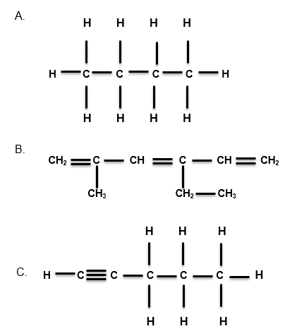 | Realizar ilustración como la imagen guía. Las lectras Cy H son mayúsculas. Por favor tener en cuenta los subíndices. Las líneas deber estan centradas y no deben tocar las letras. Por favor poner cada estructura en viñetas alfabéticas
IMG02 | Ver descripción y observaciones | Recurso M101 | Ilustración |  | CN_11_10_REC_90_IMG02n.png | 286 x 286 px | CN_11_10_REC_90_IMG02a.png | 500 x 500 px |  | Realizar ilustración como la imagen guía. Las lectras Cy H son mayúsculas. Por favor tener en cuenta los subíndices. Las líneas deber estan centradas y no deben tocar las letras. Por favor poner cada estructura en viñetas alfabéticas. Es la misma ilustración que IMG01

